Rating
 |  |  |  |  |  |  | Version: 01. April 2018
Prüfung der längerfristigen Existenz von Landwirtschaftsbetrieben |  |  |  |  |  |  | (nach Art. 34 Abs. 4 lit. c RPV)

Verzicht auf eine Prüfung falls: |  | Vertiefte Prüfung (Stufe 2) hat in jedem Fall zu erfolgen bei: |  |  |  |  |  | bitte auswählen | 0 | 0 | 0 | 0
- Anpassungen an die Tierschutzgesetzgebung |  | - spezialisierten Pferdebetrieben |  |  |  |  |  | Talzone | >2.5 | 1.5 - 2.5 | 1.0-1.5 | <1.0
- Investitionssumme < CHF 80'000.- (vgl. § 53 PBV) |  | - Weinbaubetrieben |  |  |  |  |  | Hügelzone | >2.0 | 1.2 - 2.0 | 0.8-1.2 | <0.8
Datum: |  | Bearbeiter: |  |  |  |  |  | Bergzone | >2.0 | 1.0 - 2.0 | 0.6-1.0 | <0.6
Betriebs-Nr.: |  | Name, Vorname:
Der Hauptteil der LN liegt in der: | bitte auswählen | Adresse: |  |  |  |  |  | ja
 |  |  |  |  |  |  |  | nein
Vereinfachte Prüfung (Stufe 1):
Einstufung | 1 | 2 | 3 | 4
Kriterien |  |  |  |  | Einstuf. | Gewicht | Punkte
Alter Betriebsleiter | <45 | 45-50 | 50-55 | >55 |  | 25 | 0
SAK-Wert (Schnitt der letzten 3 Jahre) | 0 | 0 | 0 | 0 |  | 15 | 0
SAK-Wert (nach Vollendung Bauvorhaben) | 0 | 0 | 0 | 0 |  | 25 | 0
Pachtlandanteil | < 25 % | 25 -50 % | 50 - 75 % | über 75 % |  | 10 | 0
Arealverhältnisse der Bewirtschaftungsflächen | gut / arrondiert | ortsüblich | eingeschränkt | stark zerstückelt |  | 5 | 0
Letzte grössere Investition in Gebäude (> 150'000.-) | < 10 Jahre | 10-20 Jahre | 20-40 Jahre | > 40 Jahre |  | 5 | 0
Zustand der Ökonomiegebäude | sehr gut | gut | zweckmässig | schlecht |  | 5 | 0
Bruttokosten des Bauvorhabens (inkl. Eigenleistung) | < 300' | 300' - 500' | 500' -1 Mio | > 1 Mio |  | 10 | 0
… |  |  |  |  |  |  | 0
 |  |  |  |  | Gesamttotal: | 100 | 0
Beurteilung der längerfristigen Existenz: | nachgewiesen | kritisch | nicht nachgewiesen
Punktzahl: | ≤ 240 | 241-260 | > 260

Vertiefte Prüfung (Stufe 2): | Betriebsvoranschlag / Budget liegt vor:

Bemerkungen:

Erläuterungen zur Tabelle (Stufe 1)

Alter Betriebsleiter: | Ist eine gesicherte Hofnachfolge vorhanden, kann diese mitberücksichtigt werden (vgl. Zusatzformular 2 für landwirtschaftliche Bauvorhaben - Punkt Betriebsnachfolge). Bei einer Personengemeinschaft gilt das Alter der jüngeren Person.

SAK-Werte | Die SAK-Berechnung ist beispielsweise auf der letzten Direktzahlungsabrechung ersichtlich.
 | Bei Änderungen können diese im SAK-Rechner eingegeben werden.
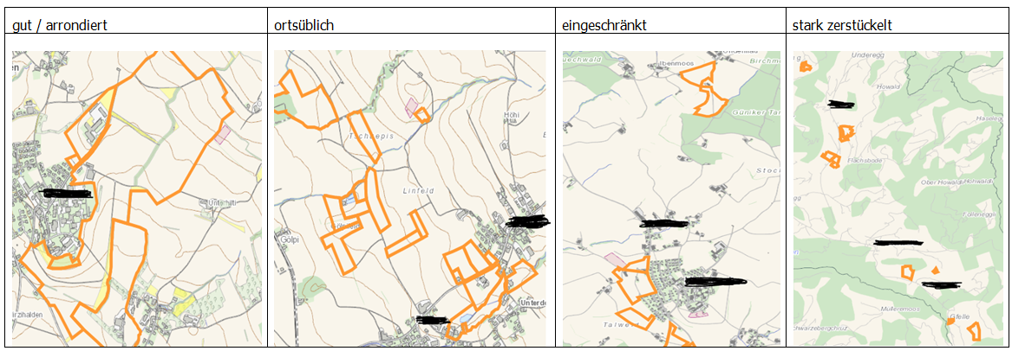
Arealverhältnis der Bewirtschaftungsflächen:

Interpretation der Resultate

nachgewiesen: | Es werden keine weiteren Unterlagen zur Beurteilung benötigt.

kritisch: | Die Behörde kann eine vertiefte Prüfung verlangen, abhängig von den Gegebenheiten des konkreten Baugesuches (was ist ausschlaggebend, dass der Betrieb in den kritischen Wert fällt, Art und Grösse des Bauvorhabens, etc.).

nicht nagewiesen: | Es steht dem Bauherren frei, mittels eines betriebswirtschaftlichen Gutachtens (Budget) den Nachweis der längerfristigen Existenz zu erbringen. Ein Budget hat die Situation nach Vollendung des Bauvorhabens aufzuzeigen. Die Berechnungen sind auf die vorhandenen Buchhaltungszahlen abzustützen. Abweichungen sind zu begründen. Liegen keine Buchhaltungszahlen vor, sind die Berechnungen basierend auf den Deckungsbeiträgen der agridea und dem Grundlagenbericht der Agroscope zu erstellen. Das Einkommen aus dem Landwirtschaftsbetrieb hat einen gewissen Anteil am Existenzbedarf einer bäuerlichen Familie zu decken, damit die längerfristige Existenz des Betriebes bejaht werden kann.

 | Deckungsbeiträge Agridea |  | Grundlagenbericht Agroscope

